业务流程图
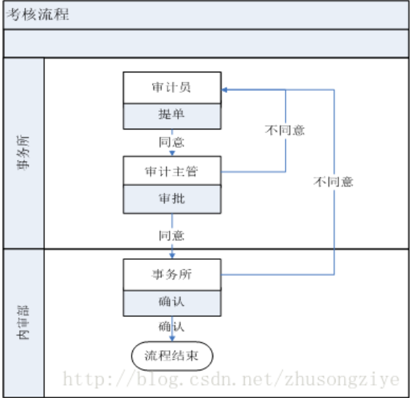

Req_1. 考核流程，流程图如上图所示； Req_2. 该流程由审计员发起，审计员拟稿页面包含字段：标题、金额、备注；除备注外其他字段要求必填，标题不超过20个汉字，金额不超过8位正整数。拟稿页面有【保存】、【提交】、【删除】按钮； Req_3. 审计员提交时，可以选择一个或多个审计主管审批；审计主管审批为并行处理（其中一人处理完，流程即可流转到下一个环节），【提交】按钮； Req_4. 审计主管提交事务所审批时，可以选择一个或多个事务所人员进行审批，事务所审批为串行，审批页面有【提交】按钮； Req_5.审计主管和事务所人员进行审批时，可以选择同意或不同意，同意则提交下一环节，不同意则退回审计员，审计员修改后可重新提交。

